生成二维码
XD202307001
JG255/30/100FG
P23-A-19 |  | P26-D-19 |  | P23-A-14# | 
P23-A-22# |  | P26-D-22# |  | P23-A-7 | 
P23-A-23 | 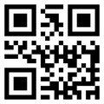 | P26-D-23 |  | P24-B-10 | 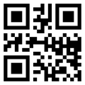
P23-A-24 | 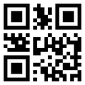 | P26-D-24 | 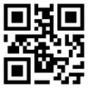 | P24-B-12# | 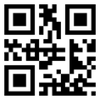
P23-A-26# |  | P26-D-26# | 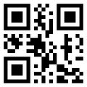 | P24-B-5 | 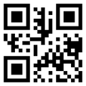
P24-B-17 |  | P33-L-14# | 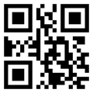 | P24-B-6 | 
P24-B-20# |  | P33-L-8 | 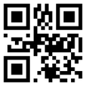 | P24-B-8# | 
P24-B-21 | 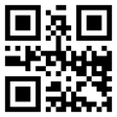 | P23-A-10# |  | P26-D-10# | 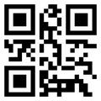
P24-B-22 | 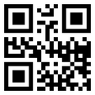 | P23-A-11 |  | P26-D-11 | 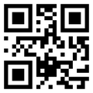
P24-B-24# | 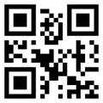 | P23-A-12 |  | P26-D-12 | 
P26-D-14# | 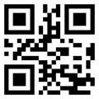 | P24-C-1 | 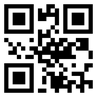 | P32-Q-1 | 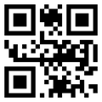
P26-D-7 | 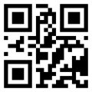 | P27-E-1 |  | P25-R-2 | 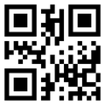
P33-L-13# | 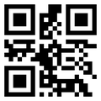 | P28-F-1 | 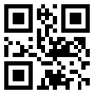 | P25-R-3 | 
P33-L-20 |  | P28-F-3 | 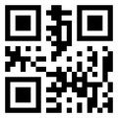 | P25-R-5 | 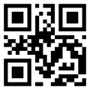
P33-L-21# |  | P28-F-4 | 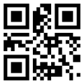 | P23-A-27# | 
P33-L-22# |  | P31-J-7 |  | P25-R-1 | 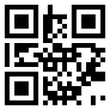
P33-L-23# | 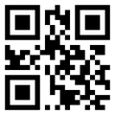 | P34-M-1 |  | P23-A-1 | 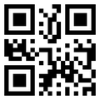
P33-L-24 |  | P34-M-15 | 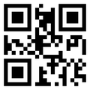 | P23-A-2 | 
P33-L-26# |  | P34-M-8 | 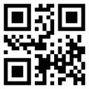 | P24-B-1# | 
P33-L-3 | 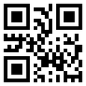 | P34-M-9 |  | P24-B-2 | 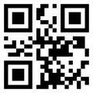
P26-D-1 | 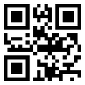 | P23-A-18 | 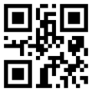 | P34-M-5# | 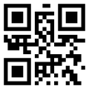
P26-D-2 | 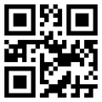 | P24-B-13 |  | P29-G-4 | 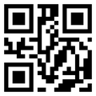
P33-L-1 |  | P24-B-14 |  | P32-N-3 | 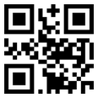
P33-L-2 | 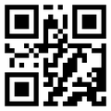 | P24-B-16 | 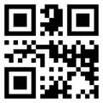 | P32-N-4 | 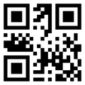
P30-H-3# |  | P26-D-15 | 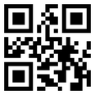 | P32-N-5 | 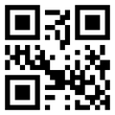
P32-N-1 | 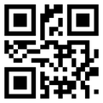 | P26-D-16 |  | P31-J-1 | 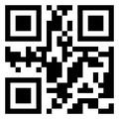
P26-D-27# |  | P26-D-18 |  | P31-J-2 | 
P34-M-3 | 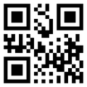 | P31-K-1 |  | P31-J-3 | 
P23-A-15 |  | P33-L-16 | 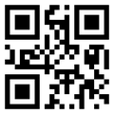 | P31-J-4 | 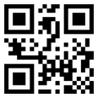
P23-A-16 |  | P33-L-6 | 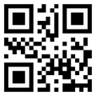 | P31-J-5 | 
P29-G-1 | 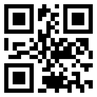
P29-G-3 | 